レイアウト・項目仕様
外部インタフェース項目定義書 |  |  | 入力 | 収納データ：ACIFG4 |  | 収納

外部インタフェースの用途 |  | 指定金融機関にて作成される収納情報。金融機関収納データ取込の入力インタフェースとして使用する。
文字コード（エンコーディング） |  | SJIS | ファイル形式 |  | 可変長（CSV形式）
対象データなしの場合のファイル作成有無 |  | ファイル作成あり(0バイト) | ファイル名 |  | ATCFG4*.csv
デリミタ（区切り文字） |  | カンマ | 改行コード |  | CR+LF
レコード長 |  | -
レコード構成内容 |  | 済通ＯＣＲＩＤ毎に、ヘッダ1件、データn件、トレーラ1件、エンド1件のレコード構成となる。 １レコードが1件の納付情報に対応する。

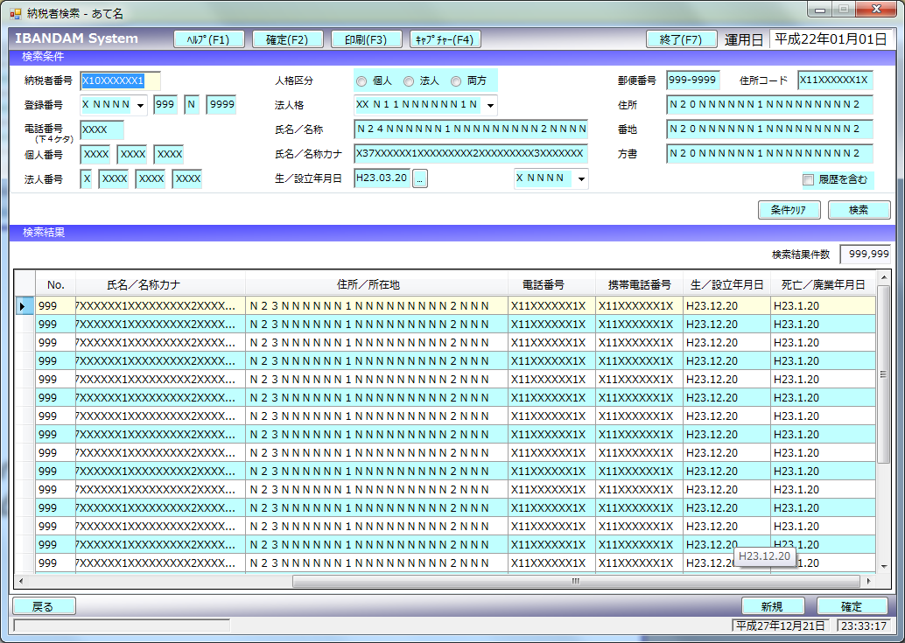
No | 項目名 | 属性 | 桁数 | バイト 数 | 説明 | 備考 | パターン① 手書き納付書 （法人二税以外） | パターン② 手書き納付書 （法人二税用） | パターン③ 旧手書き納付書 （法人二税以外） | パターン④ 旧手書き納付書 （法人二税用） | パターン⑤ 現金払込用納付書 （窓口領収用）
■ | ヘッダ
1 | レコード区分 | 文字列（半角） | 1 | 1 | "1"（固定値）を設定。 |  | "1"（固定値）を設定。 | "1"（固定値）を設定。 | "1"（固定値）を設定。 | "1"（固定値）を設定。 | "1"（固定値）を設定。
2 | 事務所コード | 文字列（半角） | 2 | 2 | 空白を設定。 |  | 空白を設定。 | 空白を設定。 | 空白を設定。 | 空白を設定。 | 空白を設定。
3 | 歳入年度 | 文字列（半角） | 4 | 4 | 空白を設定。 |  | 空白を設定。 | 空白を設定。 | 空白を設定。 | 空白を設定。 | 空白を設定。
4 | 歳入年月日 | 文字列（半角） | 8 | 8 | 空白を設定。 |  | 空白を設定。 | 空白を設定。 | 空白を設定。 | 空白を設定。 | 空白を設定。
5 | 収納チャネル区分 | 文字列（半角） | 2 | 2 | 空白を設定。 |  | 空白を設定。 | 空白を設定。 | 空白を設定。 | 空白を設定。 | 空白を設定。
6 | 納付年月日 | 文字列（半角） | 8 | 8 | 空白を設定。 |  | 空白を設定。 | 空白を設定。 | 空白を設定。 | 空白を設定。 | 空白を設定。
7 | ダミー | 文字列（半角） | 275 | 275 | 空白を設定。 |  | 空白を設定。 | 空白を設定。 | 空白を設定。 | 空白を設定。 | 空白を設定。
■ | データ
1 | レコード区分 | 文字列（半角） | 1 | 1 | "2"（固定値）を設定。 |  | "2"（固定値）を設定。 | "2"（固定値）を設定。 | "2"（固定値）を設定。 | "2"（固定値）を設定。 | "2"（固定値）を設定。
2 | 事務所コード | 文字列（半角） | 2 | 2 | 収納データの事務所コードを設定。 | 必須項目。 | バッチシートから転記 | バッチシートから転記 | バッチシートから転記 | バッチシートから転記 | バッチシートから転記
3 | 歳入年度 | 文字列（半角） | 4 | 4 | 収納データの歳入年度を設定。（西暦4桁） |  | バッチシートから転記 | バッチシートから転記 | バッチシートから転記 | バッチシートから転記 | バッチシートから転記
4 | 歳入年月日 | 文字列（半角） | 8 | 8 | 収納データの歳入年月日を設定。（西暦8桁） |  | バッチシートから転記 | バッチシートから転記 | バッチシートから転記 | バッチシートから転記 | バッチシートから転記
5 | 収納チャネル区分 | 文字列（半角） | 2 | 2 | 収納データの収納チャネル区分を設定。 |  | 「10」を設定 | 「10」を設定 | 「10」を設定 | 「10」を設定 | 「20」を設定
6 | 納付年月日 | 文字列（半角） | 8 | 8 | 収納データの納付年月日を設定。（西暦8桁） | 複数の領収印がある場合は、岩手銀行以外の一番古い年月日 | 領収済通知書から転記 | 領収済通知書から転記 | 領収済通知書から転記 | 領収済通知書から転記 | 現金払込書の払込日を転記
7 | 済通ＯＣＲＩＤ | 文字列（半角） | 2 | 2 | 収納データの済通ＯＣＲＩＤを設定。 ⇒C「ACCDOP14_OCRID」のコード値を設定。 42:納付書（一般用） 43:法人三税省令様式納付書（特別税対応） 90:旧納付書 64:（旧）法人三税手書き納付書（特別税） 20:現金払込書 |  | バッチシートから転記 ⇒"42"を設定。 | バッチシートから転記 ⇒"43"を設定。 | バッチシートから転記 ⇒"90"を設定。 | バッチシートから転記 ⇒"64"を設定。 | バッチシートから転記 ⇒"20"を設定。
8 | 収納番号 | 文字列（半角） | 8 | 8 | 収納データの収納番号を設定。 ※未設定の場合は空白 |  | 未設定は空白 | 未設定は空白 | 未設定は空白 | 未設定は空白 | 未設定は空白
9 | 調定番号 | 文字列（半角） | 16 | 16 | 収納データの調定番号を設定。 ※未設定の場合は空白 |  | 未設定は空白 | 未設定は空白 | 未設定は空白 | 未設定は空白 | 未設定は空白
10 | 税目コード | 文字列（半角） | 2 | 2 | 収納データの税目コードを設定。 | 必須項目。 OCR-ID＝"20"（払込書収納）の場合、窓口収納が行われた事務所コードが設定される。 | バッチシートから転記 | バッチシートから転記 | バッチシートから転記 | バッチシートから転記 | バッチシートから転記 ※データ№２の事務所コードを設定
11 | 課税年度元号 | 文字列（半角） | 1 | 1 | 収納データの課税年度元号を設定。（和暦1桁） ※未設定の場合は空白 | 令和：５、平成４ | 領収済通知書から転記 | 領収済通知書から転記 | 未設定は空白 | 領収済通知書から転記 | 未設定は空白
12 | 課税年度 | 文字列（半角） | 2 | 2 | 収納データの課税年度和暦を設定。（和暦2桁） ※未設定の場合は空白 |  | 領収済通知書から転記 | 領収済通知書から転記 | 未設定は空白 | 領収済通知書から転記 | 未設定は空白
13 | 課税番号 | 文字列（半角） | 9 | 9 | 収納データの課税番号を設定。 ※未設定の場合は空白 |  | 領収済通知書から転記 | 領収済通知書から転記 | 領収済通知書から転記 | 領収済通知書から転記 | 未設定は空白
14 | 期別元号 | 文字列（半角） | 1 | 1 | 収納データの期別元号を設定。（和暦1桁） ※未設定の場合は空白 | OCR-ID＝"20"（払込書収納）の場合、払込書のOCRコードに編集した払込日が編集される。 令和：５、平成４ | 領収済通知書から転記 | 領収済通知書から転記 | 未設定は空白 | 領収済通知書から転記 | 現金払込書の払込日を転記
15 | 期別年 | 文字列（半角） | 2 | 2 | 収納データの期別年を設定。（和暦1桁） ※未設定の場合は空白 |  | 領収済通知書から転記 | 領収済通知書から転記 | 未設定は空白 | 領収済通知書から転記 | 現金払込書の払込年を転記
16 | 期別月 | 文字列（半角） | 2 | 2 | 収納データの期別月を設定。（和暦2桁） ※未設定の場合は空白 |  | 領収済通知書から転記 | 領収済通知書から転記 | 未設定は空白 | 領収済通知書から転記 | 現金払込書の払込月を転記
17 | 期別日 | 文字列（半角） | 2 | 2 | 収納データの期別日を設定。（和暦2桁） ※未設定の場合は空白 |  | 領収済通知書から転記 | 領収済通知書から転記 | 未設定は空白 | 領収済通知書から転記 | 現金払込書の払込日を転記
18 | 申告処理区分 | 文字列（半角） | 6 | 6 | 収納データの申告処理区分を設定。 ※未設定の場合は空白 |  | 領収済通知書から転記 | 領収済通知書から転記 | 未設定は空白 | 領収済通知書から転記 | 未設定は空白
19 | 納税者区分 | 文字列（半角） | 2 | 2 | 収納データの納税者区分を設定。 ※未設定の場合は空白 |  | 領収済通知書から転記 | 領収済通知書から転記 | 未設定は空白 | 「01」を設定 | 未設定は空白
20 | 納付区分 | 文字列（半角） | 2 | 2 | 収納データの納付区分を設定。 ※未設定の場合は空白 |  | 領収済通知書から転記 | 領収済通知書から転記 | 未設定は空白 | 「01」を設定 | 未設定は空白
21 | 法人県民税税割額 | 整数 | 11 | 11 | 収納データの法人県民税税割額を設定。 |  | 未設定は「0」 | 領収済通知書から転記 | 未設定は「0」 | 領収済通知書から転記 | 未設定は「0」
22 | 法人県民税均等割額 | 整数 | 11 | 11 | 収納データの法人県民税均等割額を設定。 |  | 未設定は「0」 | 領収済通知書から転記 | 未設定は「0」 | 領収済通知書から転記 | 未設定は「0」
23 | 法人県民税延滞金 | 整数 | 11 | 11 | 収納データの法人県民税延滞金を設定。 |  | 未設定は「0」 | 領収済通知書から転記 | 未設定は「0」 | 領収済通知書から転記 | 未設定は「0」
24 | 税額 | 整数 | 11 | 11 | 収納データの税額を設定。 |  | 領収済通知書から転記 | 未設定は「0」 | 領収済通知書から転記 | 未設定は「0」 | 未設定は「0」
25 | 延滞金 | 整数 | 11 | 11 | 収納データの延滞金を設定。 |  | 領収済通知書から転記 | 領収済通知書から転記 | 領収済通知書から転記 | 領収済通知書から転記 | 未設定は「0」
26 | 過少申告加算金額 | 整数 | 11 | 11 | 収納データの過少申告加算金を設定。 |  | 領収済通知書から転記 | 領収済通知書から転記 | 領収済通知書から転記 | 領収済通知書から転記 | 未設定は「0」
27 | 不申告加算金額 | 整数 | 11 | 11 | 収納データの不申告加算金を設定。 |  | 領収済通知書から転記 | 領収済通知書から転記 | 領収済通知書から転記 | 領収済通知書から転記 | 未設定は「0」
28 | 重加算金額 | 整数 | 11 | 11 | 収納データの重加算金を設定。 |  | 領収済通知書から転記 | 領収済通知書から転記 | 領収済通知書から転記 | 領収済通知書から転記 | 未設定は「0」
29 | 合計 | 整数 | 11 | 11 | 収納データの合計を設定。 |  | 領収済通知書から転記 | 領収済通知書から転記 | 領収済通知書から転記 | 領収済通知書から転記 | 現金払込書から転記
30 | 標識コード | 文字列（半角） | 1 | 1 | 収納データの標識コードを設定。 ※未設定の場合は空白 |  | 未設定は空白 | 未設定は空白 | 未設定は空白 | 未設定は空白 | 未設定は空白
31 | 登録番号 | 文字列（半角） | 8 | 8 | 収納データの登録番号を設定。 ※未設定の場合は空白 |  | 未設定は空白 | 未設定は空白 | 未設定は空白 | 未設定は空白 | 未設定は空白
32 | 氏名カナ | 文字列（半角） | 3 | 3 | 収納データの氏名カナを設定。 ※未設定の場合は空白 |  | 未設定は空白 | 未設定は空白 | 未設定は空白 | 未設定は空白 | 未設定は空白
33 | 現滞区分 | 文字列（半角） | 1 | 1 | 収納データの現滞区分を設定。 ※未設定の場合は空白 |  | 未設定は空白 | 未設定は空白 | 未設定は空白 | 未設定は空白 | 未設定は空白
34 | 利子割申告区分 | 文字列（半角） | 1 | 1 | 収納データの利子割申告区分を設定。 ※未設定の場合は空白 |  | 未設定は空白 | 未設定は空白 | 未設定は空白 | 未設定は空白 | 未設定は空白
35 | 利子割商品種類 | 文字列（半角） | 2 | 2 | 収納データの利子割商品種類を設定。 ※未設定の場合は空白 |  | 未設定は空白 | 未設定は空白 | 未設定は空白 | 未設定は空白 | 未設定は空白
36 | 特徴者番号 | 文字列（半角） | 12 | 12 | 収納データの特徴者番号を設定。 ※未設定の場合は空白 |  | 未設定は空白 | 未設定は空白 | 未設定は空白 | 未設定は空白 | 未設定は空白
37 | 旧特徴者番号 | 文字列（半角） | 12 | 12 | 収納データの旧特徴者番号を設定。 ※未設定の場合は空白 |  | 未設定は空白 | 未設定は空白 | 未設定は空白 | 未設定は空白 | 未設定は空白
38 | 通番 | 文字列（半角） | 8 | 8 | 収納データの通番を設定。 ※未設定の場合は空白 ⇒以下のルールで採番する。 税目コード(2桁)+済通ＯＣＲＩＤの下1桁(1桁)+指定金区分(1桁)+連番(4桁) ※ 指定金区分(1：指定金融機関、2：収納代理金融機関） 連番はバッチシートの束ごとに、"0001"始まりで上からの枚数を振っていく。 | バッチシートは事務所、税目、金融機関（指定金融機関と収納代理金融機関）ごとに束ねられている。 | 税目コード(2桁)+ 済通ＯＣＲＩＤの下1桁(1桁)+ 指定金区分(1桁)+ 連番(4桁) | 税目コード(2桁)+ 済通ＯＣＲＩＤの下1桁(1桁)+ 指定金区分(1桁)+ 連番(4桁) | 税目コード(2桁)+ 済通ＯＣＲＩＤの下1桁(1桁)+ 指定金区分(1桁)+ 連番(4桁) | 税目コード(2桁)+ 済通ＯＣＲＩＤの下1桁(1桁)+ 指定金区分(1桁)+ 連番(4桁) | 税目コード(2桁)+ 済通ＯＣＲＩＤの下1桁(1桁)+ 指定金区分(1桁)+ 連番(4桁)
39 | 新旧フラグ | 文字列（半角） | 1 | 1 | 収納データの新旧フラグを設定。 ※未設定の場合は空白 |  | 未設定は空白 | 未設定は空白 | 未設定は空白 | 未設定は空白 | 未設定は空白
40 | 法人事業税所得割額 | 整数 | 11 | 11 | 収納データの法人事業税所得割額を設定。 |  | 未設定は「0」 | 領収済通知書から転記 | 未設定は「0」 | 領収済通知書から転記 | 未設定は「0」
41 | 法人事業税付加価値割額 | 整数 | 11 | 11 | 収納データの法人事業税付加価値割額を設定。 |  | 未設定は「0」 | 領収済通知書から転記 | 未設定は「0」 | 領収済通知書から転記 | 未設定は「0」
42 | 法人事業税資本割額 | 整数 | 11 | 11 | 収納データの法人事業税資本割額を設定。 |  | 未設定は「0」 | 領収済通知書から転記 | 未設定は「0」 | 領収済通知書から転記 | 未設定は「0」
43 | 法人事業税収入割額 | 整数 | 11 | 11 | 収納データの法人事業税収入割額を設定。 |  | 未設定は「0」 | 領収済通知書から転記 | 未設定は「0」 | 領収済通知書から転記 | 未設定は「0」
44 | 地方法人特別税 | 整数 | 11 | 11 | 収納データの地方法人特別税額を設定。 |  | 未設定は「0」 | 領収済通知書から転記 | 未設定は「0」 | 領収済通知書から転記 | 未設定は「0」
45 | 納付番号 | 文字列（半角） | 20 | 20 | 収納データの納付番号（“00000000”＋有効桁12桁）を設定。 ※未設定の場合は空白 |  | 未設定は空白 | 未設定は空白 | 未設定は空白 | 未設定は空白 | 未設定は空白
46 | 確認番号 | 文字列（半角） | 6 | 6 | 収納データの確認番号を設定。 ※未設定の場合は空白 |  | 未設定は空白 | 未設定は空白 | 未設定は空白 | 未設定は空白 | 未設定は空白
■ | トレーラ
1 | レコード区分 | 文字列（半角） | 1 | 1 | "8"（固定値）を設定。 |  | "8"（固定値）を設定。 | "8"（固定値）を設定。 | "8"（固定値）を設定。 | "8"（固定値）を設定。 | "8"（固定値）を設定。
2 | 事務所コード | 文字列（半角） | 2 | 2 | 空白を設定。 |  | 空白を設定。 | 空白を設定。 | 空白を設定。 | 空白を設定。 | 空白を設定。
3 | 歳入年度 | 文字列（半角） | 4 | 4 | 空白を設定。 |  | 空白を設定。 | 空白を設定。 | 空白を設定。 | 空白を設定。 | 空白を設定。
4 | 歳入年月日 | 文字列（半角） | 8 | 8 | 空白を設定。 |  | 空白を設定。 | 空白を設定。 | 空白を設定。 | 空白を設定。 | 空白を設定。
5 | 収納チャネル区分 | 文字列（半角） | 2 | 2 | 空白を設定。 |  | 空白を設定。 | 空白を設定。 | 空白を設定。 | 空白を設定。 | 空白を設定。
6 | 納付年月日 | 文字列（半角） | 8 | 8 | 空白を設定。 |  | 空白を設定。 | 空白を設定。 | 空白を設定。 | 空白を設定。 | 空白を設定。
7 | 合計件数 | 文字列（半角） | 6 | 6 | 全データレコードの合計件数を設定。 |  | バッチシートから転記 | バッチシートから転記 | バッチシートから転記 | バッチシートから転記 | バッチシートから転記
8 | 合計金額 | 文字列（半角） | 11 | 11 | 全データレコードの合計金額を設定。 |  | バッチシートから転記 | バッチシートから転記 | バッチシートから転記 | バッチシートから転記 | バッチシートから転記
9 | ダミー | 文字列（半角） | 258 | 258 | 空白を設定。 |  | 空白を設定。 | 空白を設定。 | 空白を設定。 | 空白を設定。 | 空白を設定。
■ | エンド
1 | レコード区分 | 文字列（半角） | 1 | 1 | "9"（固定値）を設定。 |  | "9"（固定値）を設定。 | "9"（固定値）を設定。 | "9"（固定値）を設定。 | "9"（固定値）を設定。 | "9"（固定値）を設定。
2 | ダミー | 文字列（半角） | 299 | 299 | 空白を設定。 |  | 空白を設定。 | 空白を設定。 | 空白を設定。 | 空白を設定。 | 空白を設定。

